20200926
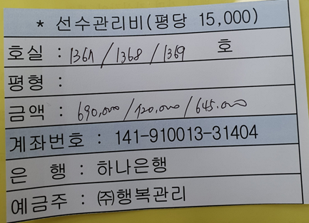
2020년 09월 |  | 개인경비 청구서

문서번호 |  |  | 결재 | 신청자 | 확인 | 대표이사
신청년월 | 2020년 09월 |  |  | 전호수
 |  |  |  |  |  |  |  | 외화 | 환산
사용일자 | 계정과목 | 내역 |  | 결재형태 | 금액 | 증빙 | 기타 | 1,288,000 | 100
2020-09-26 | 지급수수료 | 안산 사무실 선수관리비(1367,1368,1369) |  |  | 2,055,000 |  |  | 환율 | 5.03 | 0.0503
 |  |  |  |  |  |  |  | 환산 | 64,786

개인청구 |  |  | 분 합계 |  | 2,055,000
법인카드 |  |  | 분 합계 |  | -
- 증빙 첨부

